Benutzeroberfläche
Microsoft Excel 2016 Benutzeroberfläche

Schnellzugriff
Register
Name der Mappe
Gruppe
Fenstersteuerung

Titelleiste
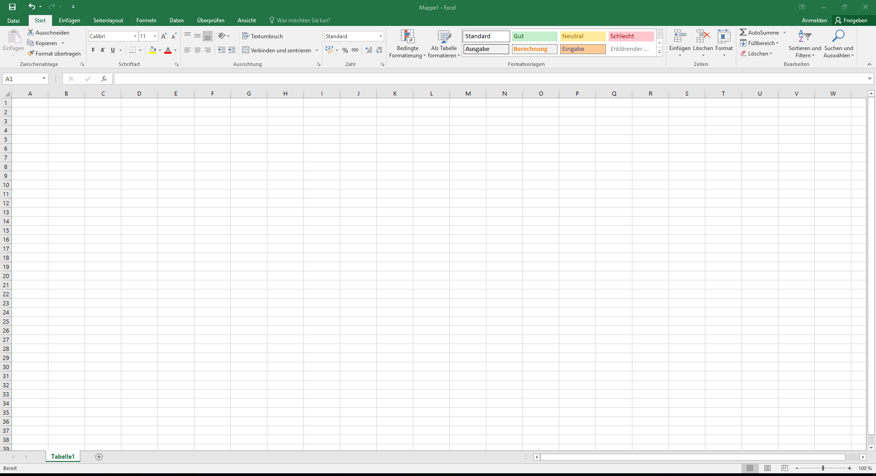

Menüband

Bearbeitungsleiste
Spaltentitel / -überschriften

Zeilentitel/-überschriften

Navigation

Tabellenblätter
Bildlaufleisten

Ansicht
Zoom
Statusleiste

